申込書入力の補足
補足事項

 | 発表希望形式とポスター賞の該当入力について

 | 上記2ヵ所はドロップダウンリストによる選択方式になっています。
 | 該当のセルをクリックすると入力する一覧が表示されますので該当する項目をクリックしてください。

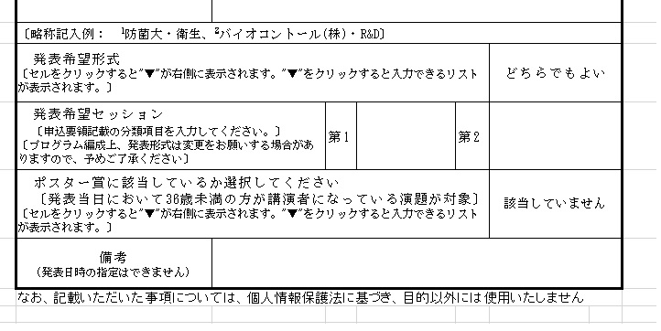

 | 例 : 発表希望形式の場合
 |  | 「どちらでもよい」と表示されているセルをクリックします。
 |  | 右側に"▼"が表示されます。

 |  | "▼"をクリックするとリストが表示されます。

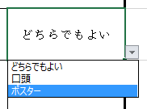
 |  | 該当する項目をクリックしてください。

 |  | 入力内容が変更されました。

 | 例 : ポスター賞に該当しているかの選択項目
